工作表1
購買發票 | 電子發票->三聯->二聯 | 修改才給收銀機代號,開立人員&使用部門
銷貨單 | SO->SA->INV
 | SA1=>銷貨單點轉入單號選受訂
 | SA2=>受訂單點下推選銷貨單
銷貨開票作業 | SA->LO->INV
其他收入 | ER->INV

進貨單 | PO->PC->INV
 | PC1
 | PC2
進貨收票作業 | PC->LI->INV
其他支出 | EP->INV
報銷單(打發票)->帳戶收支 | BX->INV->BT
報銷單>帳戶收支 | BX->BT->INV

報價>受訂>受訂變更
 | SO1
 | SO2
統一發票明細表(套版) 點預覽
客戶收款單>應收帳款核銷單
廠商付款單
受訂報表查詢
存貨明細帳查詢

受訂變更審核出錯 | A新增受訂單->B審核-->A受訂變更->ERROR
報銷權限非全部時，都無法輸入 | 存檔完->自動提交->要修改時須先反提交->修改完存檔後->確認核准金額為空
統一發票明細表列印出錯 | 媒體申報->列印作業->預覽後ERROR
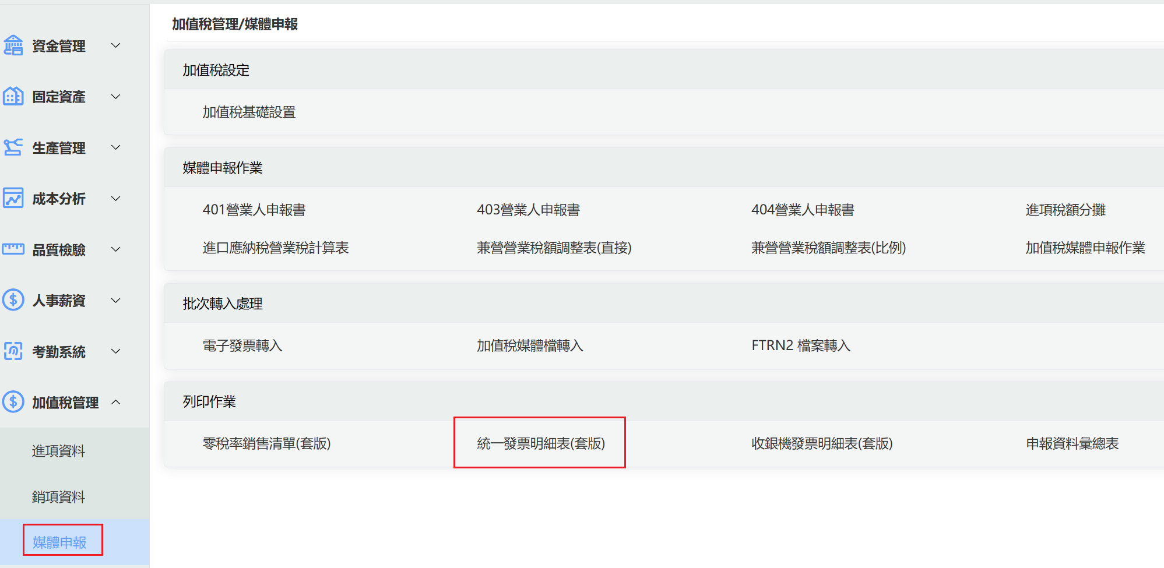
納入收付款流程
受訂報表點單號出錯
存貨明細帳製表問題
報價下推受訂出錯

一般流程就有包含的
無法按Enter輸入
新增發票存檔後上傳註記會被寫入
升級後，自定義欄位畫面都不見
報銷走審核流程，修改報銷單，核准金額會寫入
電子發票隨機碼問題
單據點部門時出錯 | 批號,單位,摘要,包裝單位, | 體帳 | 簡繁體檢查
表身插一筆輸入，存檔會到最後一筆
單據列印套版記錄最後一次選項
銷貨折讓存檔出錯

